長期備忘
1.好感度上限提高到50以後，每一等可以減少的派遣時間需要變化 | 2.大怪找秋確認
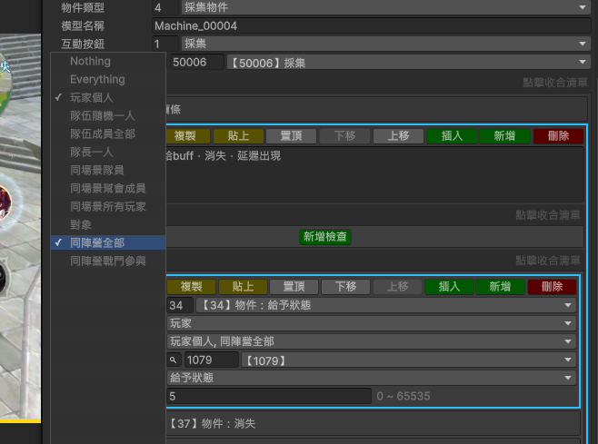

2.問號都用helpdata
3.更新項目不要rm，具體描述一下（NPC&陣營表這種屬於錯誤的，直接寫玩法修改），給新幹綫看的

可以填的工作内容


等有空記錄一下特效
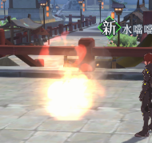

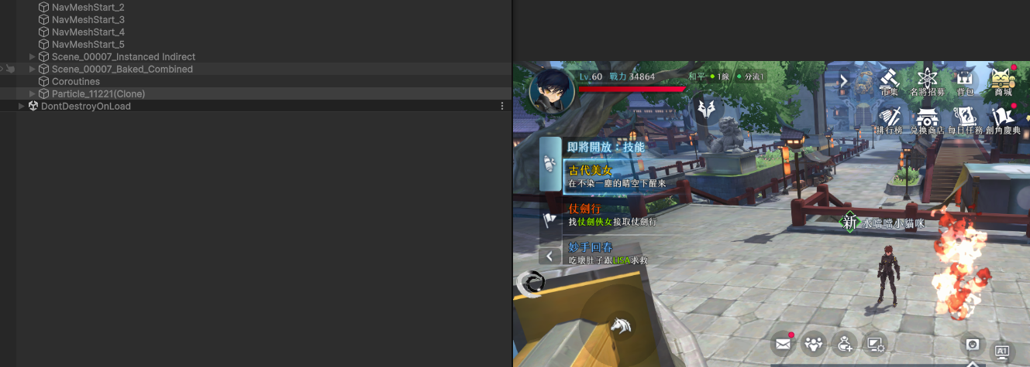

時空戰場的安全區需要障礙點
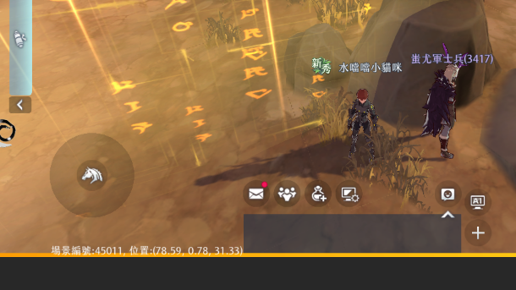

工作表1
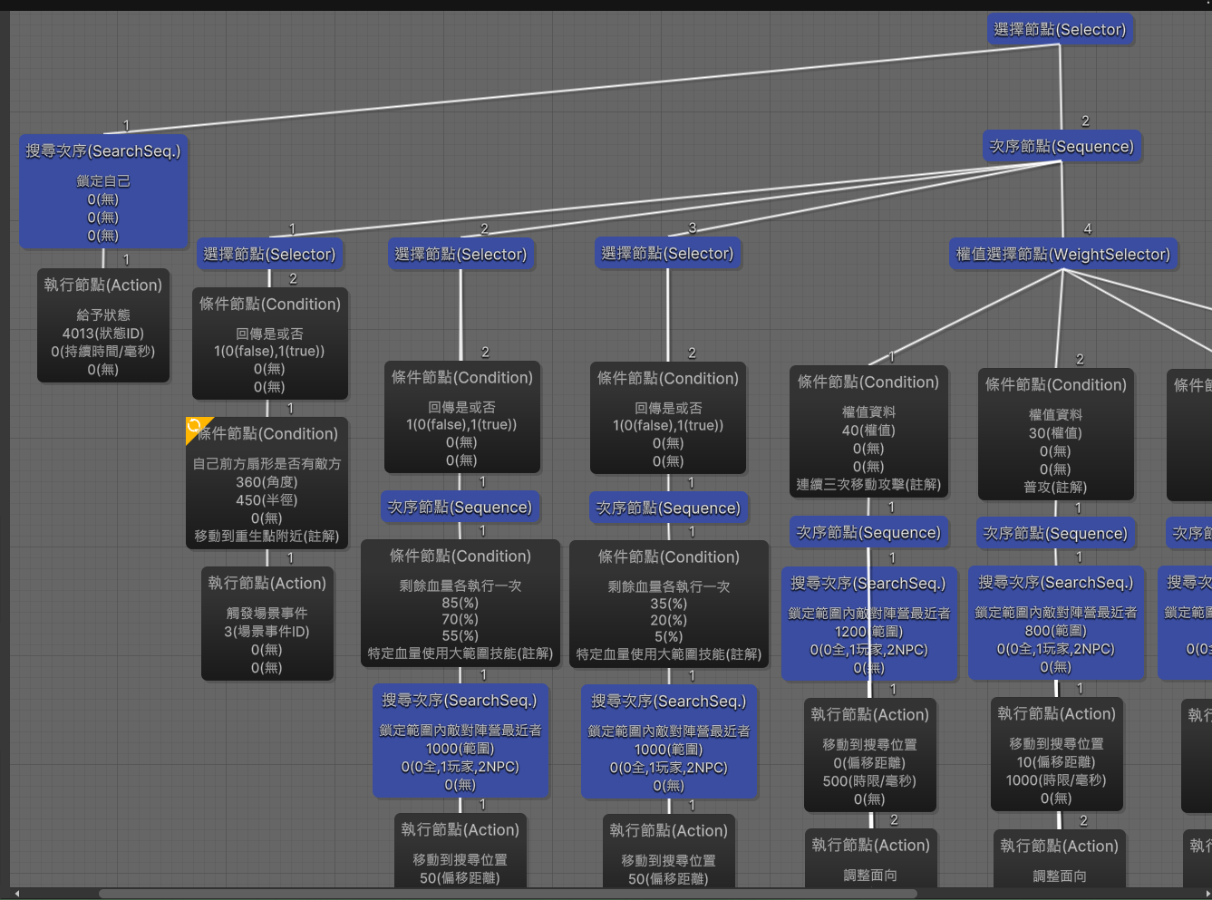
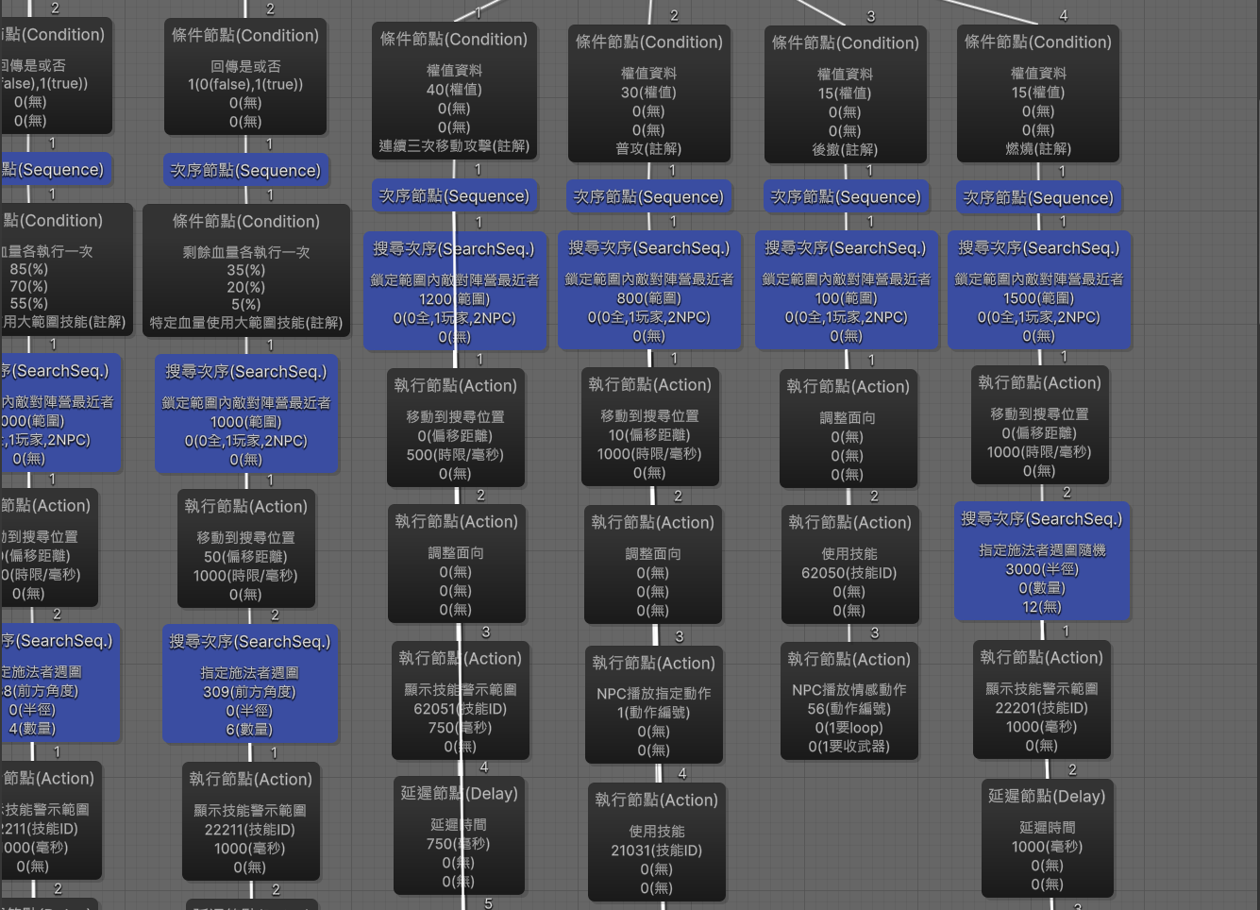
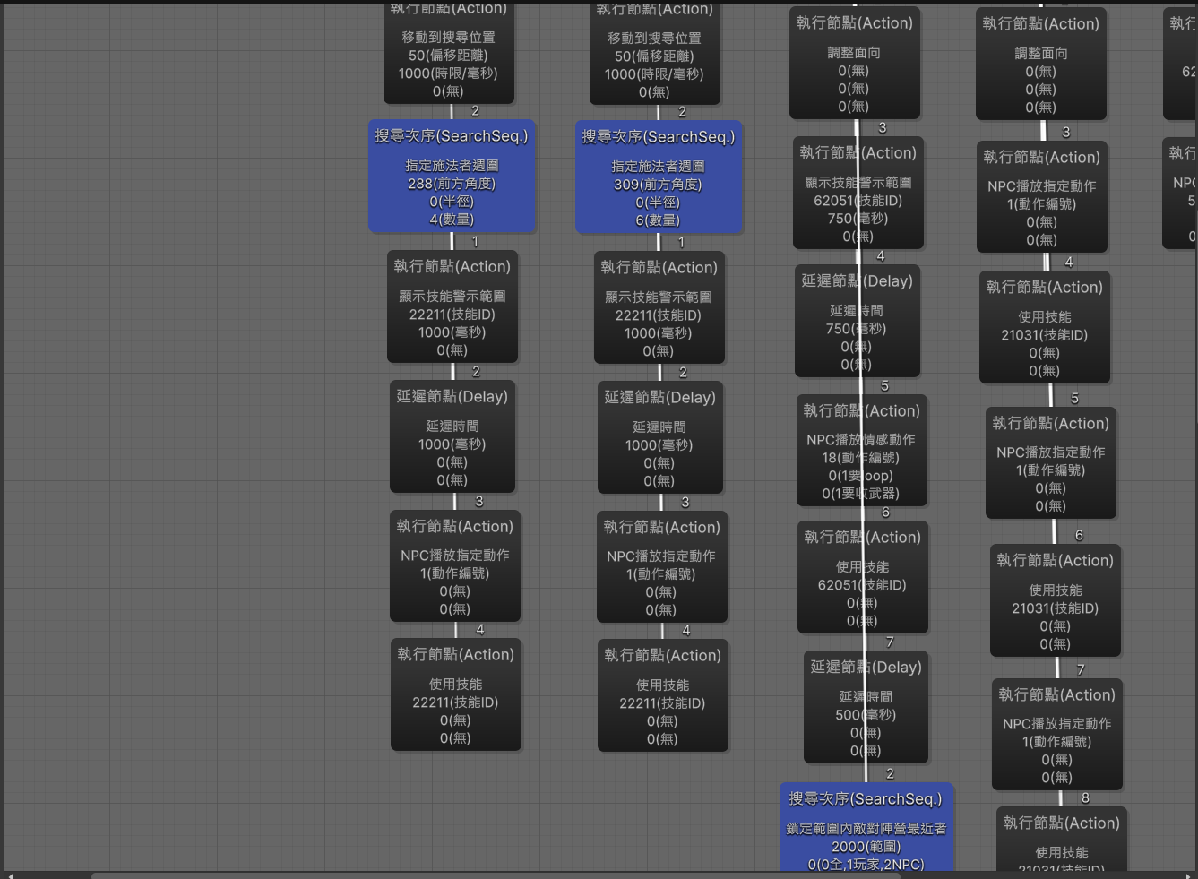
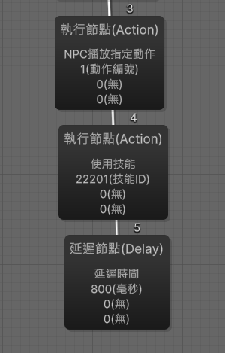
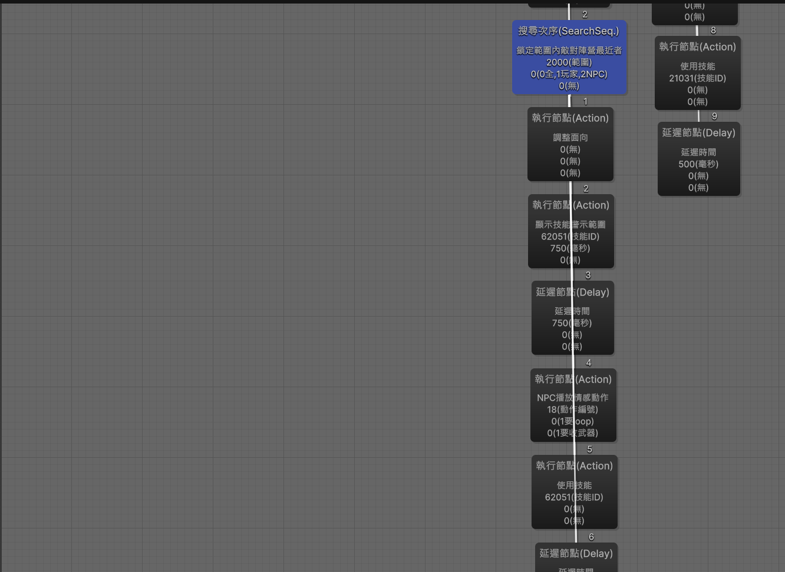
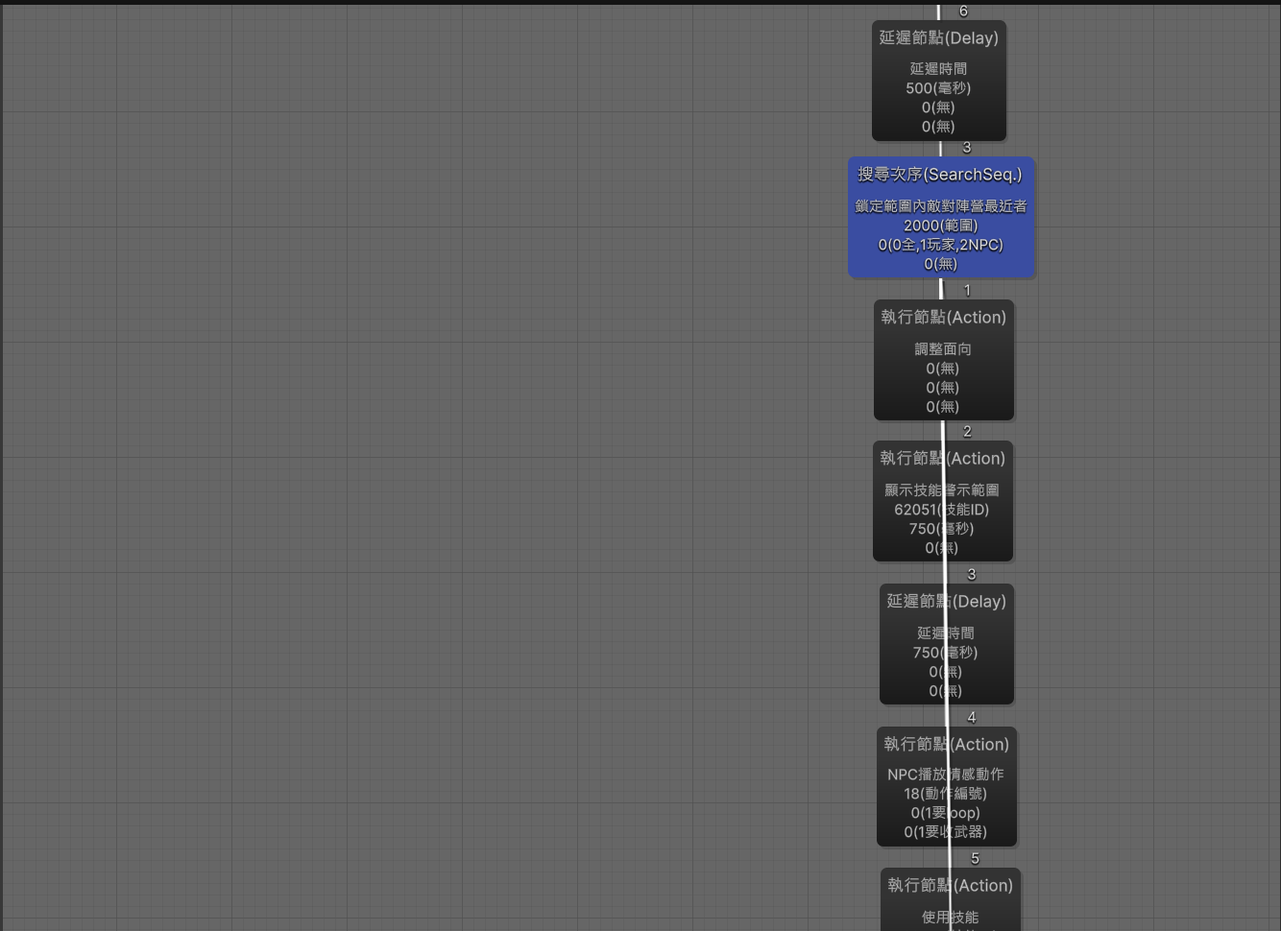
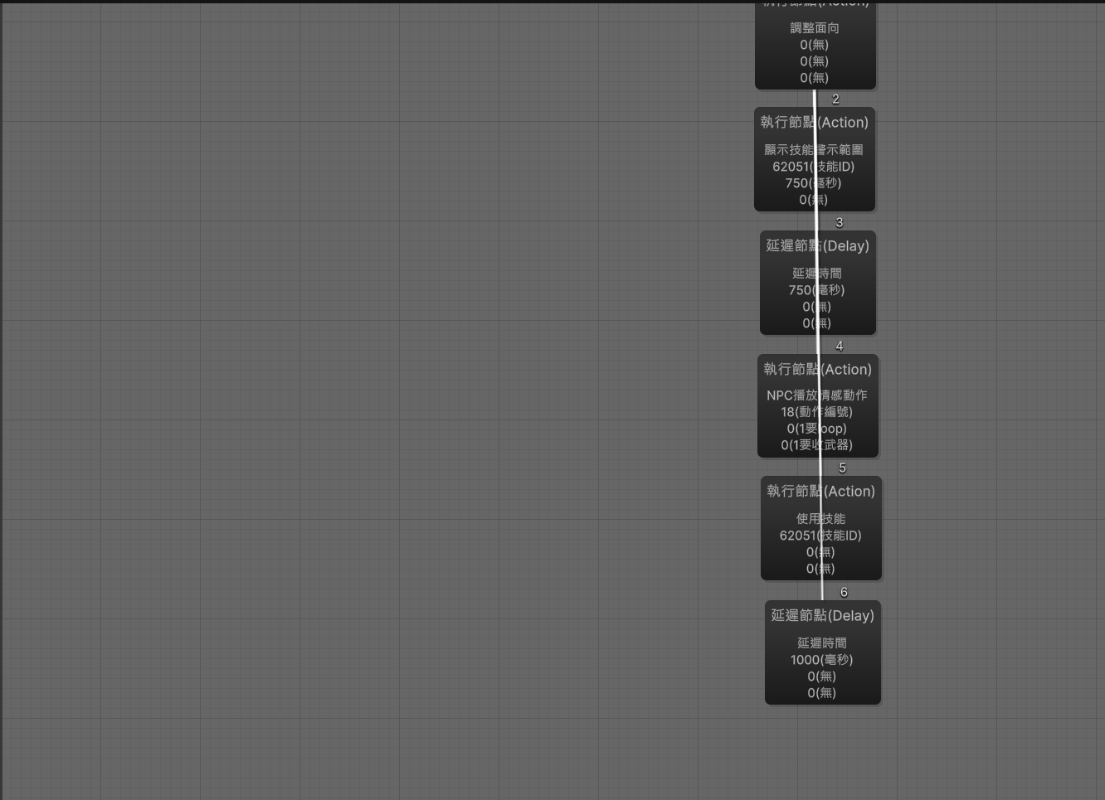
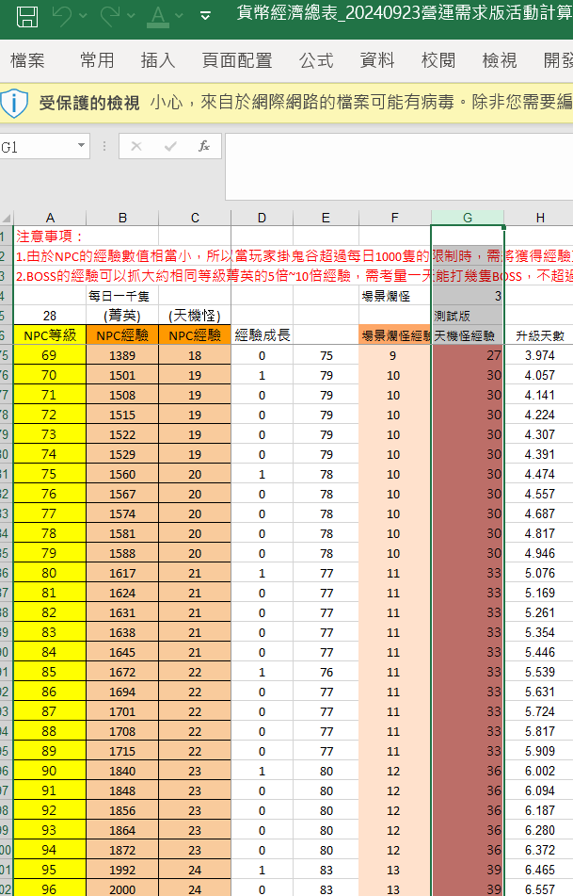
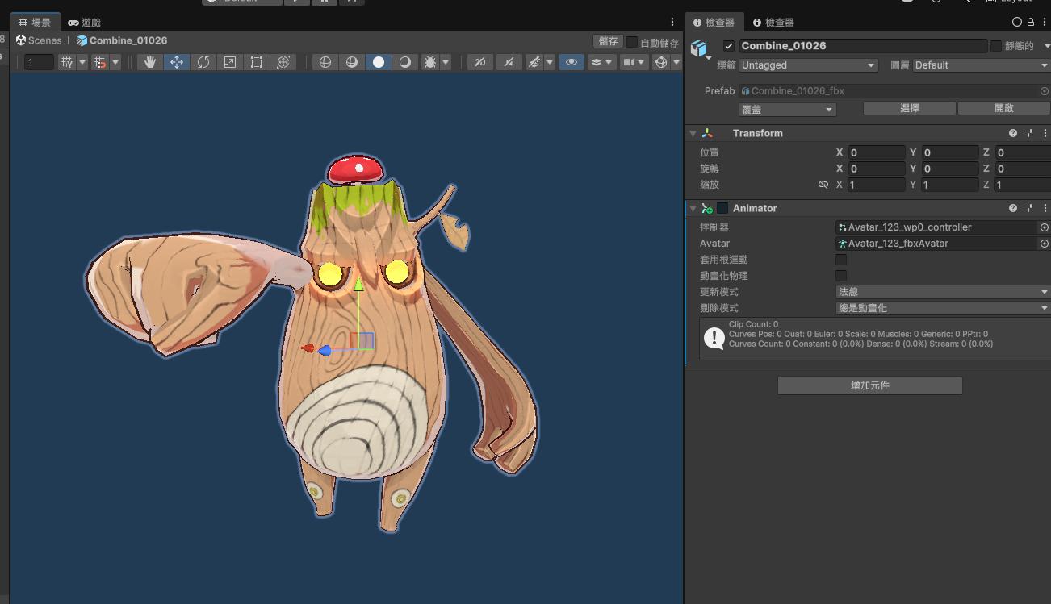

換這邊的經驗

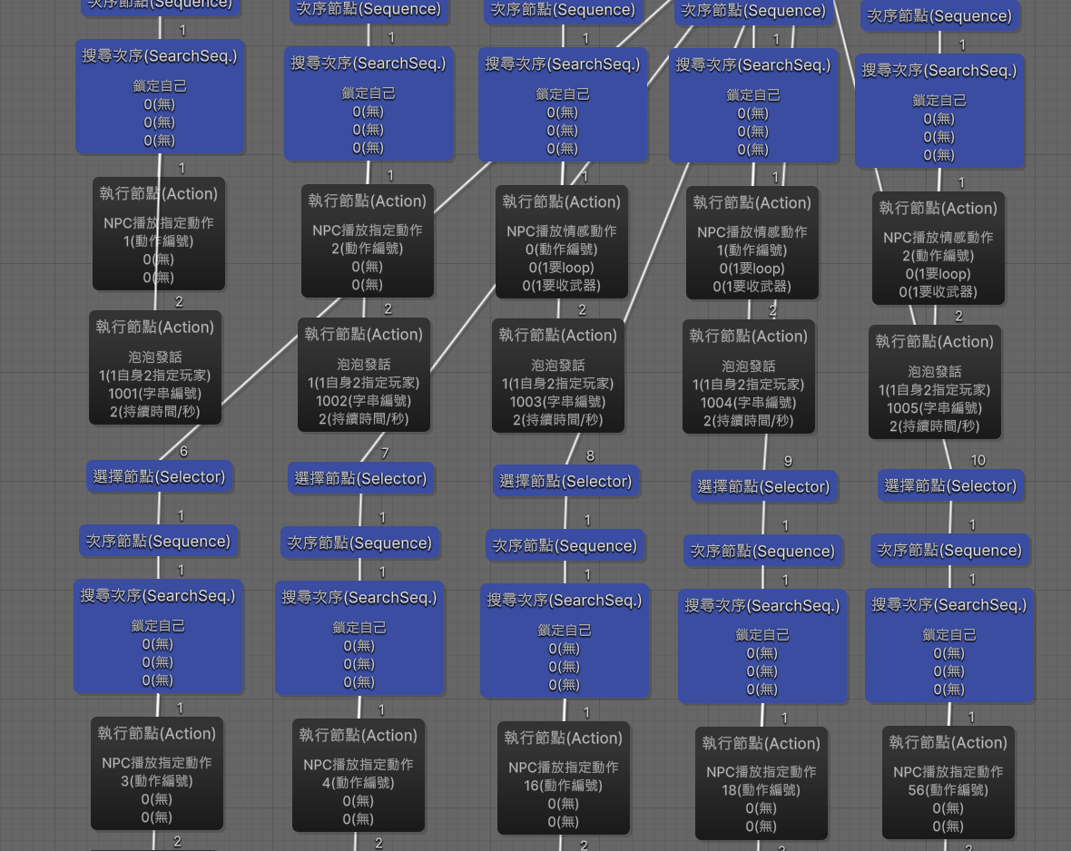

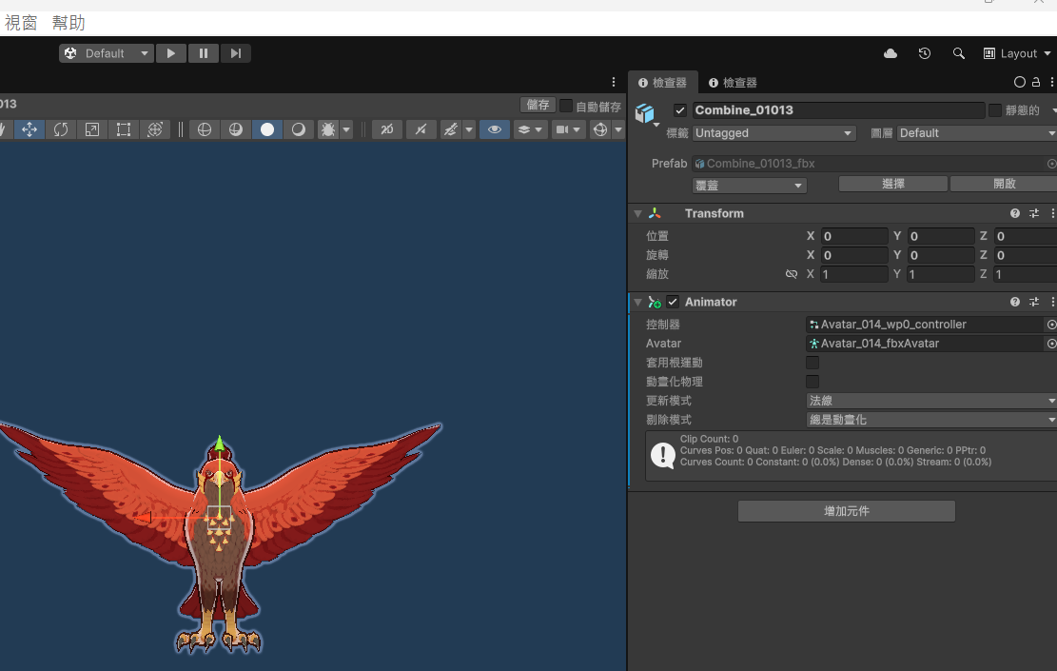

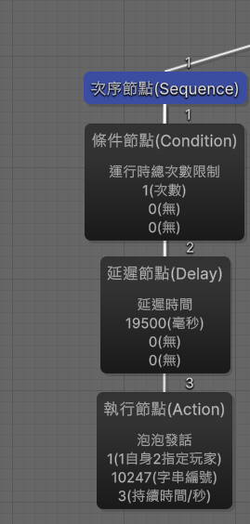

status
時空裂縫大怪烟塵特效 | 21542 | 0 | 0 | 0 | 0 | 0 | 0 | 133 | 1 | 0 | 0 | 0 | 0 | 0 | 0 | 0 | 0 | 0 | 0 | 0 | 0 | 0 | 0 | 2 | 1 | 0 | 1 | 0 | 0 | 1 | 0 | 0 | 0 | 0 | 0 | 0 | 0 | 0 | 0 | 0 | 3 | 100 | 0 | 0 | 0 | 0 | 0 | 0 | 0 | 0 | 0 | 0 | 1001 | 0 | 0 | 0 | 0 | 0 | 0 | 60000 | 0 | 0 | 1916 | 1 | 0 | 0 | 0 | 0 | 0 | 0 | 0 | 20000 | 0 | 0 | 0 | 0 | 0 | 0 | 0 | 0 | 0 | 10000 | 0 | 0 | 0

